m277dw
견 적 서

강원대학교 |  | 귀하
전화 :
팩스 :
담당 :

아래와 같이 견적합니다.

견 적 합 계 : | ₩450,000
견 적 일 자 : | 2017년 7월
결 재 조 건 :

품 명 | 규 격 | 수 량 | 단 가 | 금 액 | 세 액 | 합 계 액
 |  |  |  | - | - | -
컬러레이저 | HP CLJ MFP M277dw | 1 | 409,091 | 409,091 | 40,909 | 450,000
 |  |  |  | - | - | -
 | 컬러인쇄속도: 18ppm | 흑백인쇄속도: 18ppm |  |  |  | - | -
 | 인쇄품질: 최대600 x 600dpi |  |  | - | - | -
 | 인쇄|팩스|스캔|복사 기능 |  |  |  | - | -
 | 스캔 해상도 : 300dpi |  |  | - | - | -
 | USB|유선|Mac 지원|256MB|33.6Kbps |  |  | - | - | -
 | 100매 용지 공급합 |  |  | - | - | -
 | 양면인쇄 기능 및 무선네트웍 기능 |  |  | - | - | -
기본제공토너 | 검정 1,500매 / 컬러 3색 700매 |  |  |  | - | -

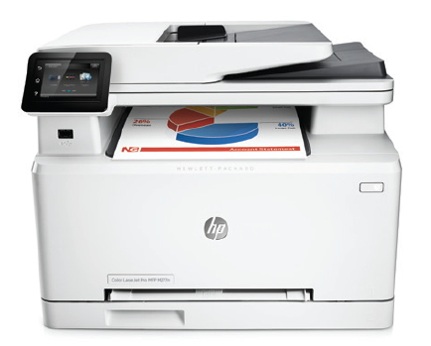

 |  |  |  | - | - | -
 |  |  |  | - | - | -
 |  |  |  | - | - | -
 |  |  |  | - | - | -
* 결제계좌 : | 신한 110-138-600484 (씨넷 조규장) |  | 합 계 | 409,091 | 40,909 | 450,000
* 견적담당 : | 유 지 현 (033-264-3200)
* REMARK

